商品信息
COCO Living Space｜韩式不规则不锈钢腰果首饰托盘
来源：COCO_Living_Space_Shopee全量审计_持续更新.xlsx｜工作表：高销量商品｜Excel第22行｜商品ID：14972105964

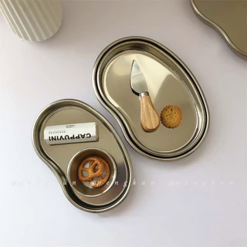
字段 | 内容 | 商品主图
序号 | 45
商品主图 | 见右侧嵌入主图
商品ID | 14972105964
商品中文名称
商品标题 | Ins Korean-style irregular metal fruit plate, jewelry, scented candle plate, photo prop, creative and unique stainless steel, cashew jewelry tray, ins-style dinner plate, food blogger photo prop, cafe tableware
Shopee链接 | https://shopee.com.my/Ins-Korean-style-irregular-metal-fruit-plate-jewelry-scented-candle-plate-photo-prop-creative-and-unique-stainless-steel-cashew-jewelry-tray-ins-style-dinner-plate-food-blogger-photo-prop-cafe-tableware-i.115498741.14972105964
近月销量显示 | 9 Sold/Month
近月销量下限 | 9
列表价格显示 | RM10.41
列表最低价(MYR) | 10.41
列表评分 | 4.9
累计总销量显示 | 4k+ Sold
累计总销量下限 | 4,000
是否精确 | FALSE
详情价格显示 | RM10.41
详情价(MYR) | 10.41
详情评分 | 4.9
评论覆盖 | partial
好评主题 | 可见评论主要认可托盘外观漂亮、与图片相符、厚实稳固、无刮痕，包装防护和发货速度较好，适合摆放杯子、首饰或用作装饰。
差评/风险主题 | 1条可见机器翻译评论疑似提到边缘偏锋利或凸起，但语义不稳定；评分分布另有7条三星及以下，当前页未展示其正文。
图片来源URL | https://down-my.img.susercontent.com/file/34c6b3441b119b67ba541f7847f7471c@resize_w320_nl.webp
1688链接
颜色/规格
长宽高
重量(g)
单个成本
单个运费
国内段总价
国际头程
总成本估算
利润估算
预计毛利率估算
3个成本
3个运费
国内段总价2
国际头程2
总成本估算2
利润估算2
预计毛利率估算2
5个成本
5个运费
国内段总价3
国际头程3
总成本估算3
利润估算3
预计毛利率估算3
8个成本
8个运费
国内段总价4
国际头程4
总成本估算4
利润估算4
预计毛利率估算4

